test-cases
1 | summary: | v1.1.3 | Дополнительные проверки: 1. Проверить, что при вводе неправильного кода подтверждения выводится сообщение об ошибке. 2. Проверить, что при отсутствии SMS с кодом пользователю отображается сообщение о необходимости повторной отправки кода. 3. Проверить, что после успешной аутентификации пользователь может выйти из системы.
 | Проверка аутентификации пользователя по номеру телефона (первое включение)
 | requirement:
 | Пользователь может войти в приложение используя номер телефона
 | prerequisites:
 | Приложение установлено и доступно
 | test-data:
 | Использовать личный номер телефона
 | steps:
 | 1. Открыть приложение. 2. Ввести номер телефона в поле ввода. 3. Нажать кнопку "Получить смс". 4. Получить SMS с кодом подтверждения. 5. Ввести код подтверждения в соответствующее поле. 6. Нажать кнопку "Отправить".
 | expected-result:
 | Пользователь находится на экране присоединения договора
2 | summary: |  | Дополнительные проверки: 1. Проверить, что при вводе неправильного "login" выводится сообщение об ошибке. 2. Проверить, что при вводе неправильного "Pass" выводится сообщение об ошибке. 3. Проверить, что есть возможность обратиться в тех.поддержку. | Есть ли возможность сбросить пароль при обращении в тех.поддержку? Учитывая, что login можно взять с настроек роутера. | bug: при вводе логина и пароля, поля дают ввести сколько угодно символов. Доработать проверку от 6 до 32 символов. | 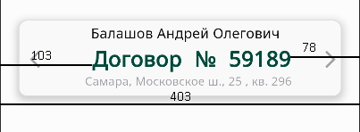 Display size если увеличить на максимум, то в плашке "Договор" идет не правильная центровка "договор № 55555". Данная проблема на всех устройствах и при любом положении телефона значения на картинке в пикселях я еще подумаю как UI лучше потестировать
 | Проверка добавления договора при аутентификации
 | requirement:
 | Пользователь может добавить имеющийся у него договор при аутентификации
 | prerequisites:
 | Приложение установлено и доступно Пользователь прошел аутентификацию по номеру телефона
 | test-data:
 | 1. Login: 59189 2. Pass: 14a104ab
 | steps:
 | 1. Ввести login в поле "Номер договора" 2. Ввести Pass в поле "Пароль" 3. Нажать на кнопку "+ Добавить"
 | expected-result:
 | Пользователь находится на главном экране приложения, где отображается добавленный контракт.
3 | summary: |  | Негативный сценарий
 | Проверка валидации строки ввода номера телефона
 | requirement:
 | Ввод некорректного мобильного номера телефона невозможен
 | prerequisites:
 | Приложение установлено и доступно. Пользователь находится на экране аутентификации.
 | test-data:
 | 1. "12345" 2. "abcdef" 3. "+7 123-456" 4. " " 5. "1" (аналогично 2-6, 0)
 | steps:
 | 1. Установить приложение. 2. Открыть приложение. 3. На экране аутентификация, ввести в поле данные из test-data.
 | expected-result:
 | Кнопка "Получить СМС" будет неактивна
4 | summary: |  | Негативный сценарий см 1
 | Проверка ввода некорректного кода подтверждения при аутентификации
 | requirement:
 | Пользователь не может войти в приложение используя неверный код доступа
 | prerequisites:
 | Приложение установлено и доступно. Пользователь находится на экране "Введите СМС код".
 | test-data:
 | Использовать личный номер телефона
 | steps:
 | 1. Получить SMS с кодом подтверждения. 2. Ввести неверный код подтверждения в соответствующее поле. 3. Нажать кнопку "Отправить".
 | expected-result:
 | На экране появится надпись "Введен неправильный код"
5 | summary: |  | Следует добавить кнопку возврата, если пользователь сразу обнаружил ошибку при вводе номера телефона.
 | Проверка работы "Повтор" при вводе СМС кода
 | requirement:
 | Пользователь может запросить код подтверждения повторно
 | prerequisites:
 | Приложение установлено и доступно. Пользователь находится на экране "Введите СМС код".
 | test-data:
 | Отсутствуют
 | steps:
 | 1. Дождаться таймера в 60 секунд. 2. Нажать на кнопку "Повтор"
 | expected-result:
 | Пользователя перенаправит на страницу ввода номера телефона с активной кнопкой "Получить СМС" и введенным ранее номером телефона.
6 | summary: |  | Негативный сценарий см 2 | bug: при вводе логина и пароля, поля дают ввести сколько угодно символов. Доработать проверку от 6 до 32 символов. В версии 1.1.3 не исправлен баг
 | Проверка валидации строки ввода "Номер договора" и "Пароль" в разделе "Присоединение договора"
 | requirement:
 | При вводе некорректного номера договора, пользователь получит сообщение об ошибке
 | prerequisites:
 | Приложение установлено и доступно. Пользователь находится на экране "Присоединение договора".
 | test-data:
 | 1. Login " " Pass " " 2. Login "12345" Pass " " 3. Login "12345" Pass "12345" 4. Login "qwerty" Pass " " 5. Login " " Pass "qwerty" 6. Login "qwerty" Pass "qwerty" 7. Login "qwerty" Pass "12345" 8. Login "12345" Pass "qwerty" 9. <script>alert('test :(')</script>
 | steps:
 | 1. Ввести login в поле "Номер договора" 2. Ввести Pass в поле "Пароль" 3. Нажать на кнопку "+ Добавить"
 | expected-result:
 | На экране появится надпись "Ошибка данных"
7 | summary:
 | Проверка оповещения об отсутствии сети интернет
 | requirement:
 | Если на телефоне пользователя нет подключения к интернету, на экране приложения отобразится уведомление
 | prerequisites:
 | Приложение установлено и доступно. Подключения к интернету отсутствуют.
 | test-data:
 | Отсутствуют
 | steps:
 | 1. Проверить отсутствие подключения к интернету. 2. Открыть приложение.
 | expected-result:
 | На экране появится сообщение "Ошибка подключения к серверу…"
8 | summary:
 | Проверка работы кнопки "Попробовать" на экране ошибки подключения к серверу, когда нет подключения к интернету
 | requirement:
 | Если на телефоне пользователя нет подключения к интернету, на экране приложения отобразится уведомление
 | prerequisites:
 | Приложение установлено и доступно. Подключения к интернету отсутствуют. Пользователь находится на экране ошибки подключения к серверу.
 | test-data:
 | Отсутствуют
 | steps:
 | 1. Нажать на кнопку "Попробовать".
 | expected-result:
 | На экране появится сообщение "Ошибка подключения к серверу…"
9 | summary: |  | Последний тест-кейс с авторизацией пользователя
 | Проверка работы кнопки "Попробовать" на экране ошибки подключения к серверу, когда подключение к интернету восстановлено
 | requirement:
 | При восстановлении подключения к интернету, пользователь может повторно попробовать войти в приложение
 | prerequisites:
 | Приложение установлено и доступно. Подключения к интернету восстановлено. Пользователь находится на экране ошибки подключения к серверу.
 | test-data:
 | Отсутствуют
 | steps:
 | 1. Нажать на кнопку "Попробовать".
 | expected-result:
 | Пользователь находится на главном экране приложения
10 | summary: |  | С данного тест-кейса начинается тестирование экрана приложения "Главная" | За отсутствием возможности написания сообщения, тестирование остальных возможностей невозможна.
 | Проверка работы кнопки "Сообщения"
 | requirement:
 | Пользователь может прочитать сообщения, отправленные провайдером
 | prerequisites:
 | Приложение установлено и доступно. Пользователь авторизован. Пользователь находится на экране "Главная".
 | test-data:
 | Отсутствуют
 | steps:
 | 1. Нажать на кнопку в виде колокольчика ("Сообщения").
 | expected-result:
 | Пользователь перенаправляется на окно "Сообщения"
11 | summary: |  | Иконки перечня меню не являются ссылкой. При нажатии на иконку не происходит переход на следующую страницу.
 | Проверка работы кнопки "Настройки"
 | requirement:
 | Пользователь может настроить приложение
 | prerequisites:
 | Приложение установлено и доступно. Пользователь авторизован. Пользователь находится на экране "Главная".
 | test-data:
 | Отсутствуют
 | steps:
 | 1. Нажать на кнопку в виде шестеренки ("Настройки").
 | expected-result:
 | Пользователь перейдет в окно "Настройки"
12 | summary: |  | Bug: при авторизации одного и того же телефона на разных устройствах, раздер "Настройка профиля" не переносит данные, веденные на одном из устройств.
 | Проверка работы кнопки "Персональные данные"
 | requirement:
 | Пользователь может изменять персональные данные
 | prerequisites:
 | Приложение установлено и доступно. Пользователь авторизован. Пользователь находится на экране "Настройки".
 | test-data:
 | Отсутствуют
 | steps:
 | 1. Нажать на кнопку "Персональные данные".
 | expected-result:
 | Пользователь перейдет в окно "Настройка профиля"
13 | summary: |  | Добавить ограничение по вводимым символам и колву символов. От 2х до 16. Так же можно добавить необязательно поле "Организация". В версии 1.1.3 не исправлено
 | Проверка строки ввода имени в окне "Настройка профиля"
 | requirement:
 | Пользователь может изменять персональные данные
 | prerequisites:
 | Приложение установлено и доступно. Пользователь авторизован. Пользователь находится на экране "Настройка профиля".
 | test-data:
 | 1. "user"
 | steps:
 | 1. Ввести данные из раздела test-data. 2. Нажать "Сохранить".
 | expected-result:
 | Имя, введенное пользователем, сохраняется и в поле появляется "галочка".
14 | summary: |  | Негативный сценарий. Можно добавить кнопку "Сброс данных"
 | Проверка валидации строки ввода имени в окне "Настройка профиля"
 | requirement:
 | Пользователь может изменять персональные данные
 | prerequisites:
 | Приложение установлено и доступно. Пользователь авторизован. Пользователь находится на экране "Настройка профиля".
 | test-data:
 | 1. " " 2. "123" 3. 256 произвольных символов 4. "123User"
 | steps:
 | 1. Ввести данные из раздела test-data. 2. Нажать "Сохранить".
 | expected-result:
 | На экране появится сообщение "Некорректное имя"
15 | summary:
 | Проверка строки ввода Email в окне "Настройка профиля"
 | requirement:
 | Пользователь может изменять персональные данные
 | prerequisites:
 | Приложение установлено и доступно. Пользователь авторизован. Пользователь находится на экране "Настройка профиля".
 | test-data:
 | 1. "test@test.ru"
 | steps:
 | 1. Ввести данные из раздела test-data. 2. Нажать "Сохранить".
 | expected-result:
 | Email, введенное пользователем, сохраняется и в поле появляется "галочка".
16 | summary: |  | Bug: используя test-data №8, не выдает ошибку Наличие пробела перед "dsfwer" делает адрес некорректным. В адресах электронной почты не допускаются пробелы.
 | Проверка валидации строки ввода Email в окне "Настройка профиля"
 | requirement:
 | Пользователь может изменять персональные данные
 | prerequisites:
 | Приложение установлено и доступно. Пользователь авторизован. Пользователь находится на экране "Настройка профиля".
 | test-data:
 | 1. " @test.ru" 2. "test.ru" 3. "test@.ru" 4. "test @test.ru" 5. "test@ test.ru" 6. "test@test .ru" 7. "test@test." 8. "test@1.r dsfwer "
 | steps:
 | 1. Ввести данные из раздела test-data. 2. Нажать "Сохранить".
 | expected-result:
 | На экране появится сообщение "Введите правильный Email"
17 | summary:
 | Проверка функции переключения режима отображения приложения
 | requirement:
 | Пользователь имеет возможность переключать между дневным и ночным режимами отображения приложения
 | prerequisites:
 | Приложение установлено и доступно. Пользователь авторизован. Пользователь находится на экране "Настройки". Приложение находится в дневном режиме отображения.
 | test-data:
 | Отсутствуют
 | steps:
 | 1. Нажать на кнопку "Включить ночной режим". 2. Нажать на кнопку "Включить дневной режим".
 | expected-result:
 | Приложение сменит режим на ночной и вернется к дневному
18 | summary: |  | 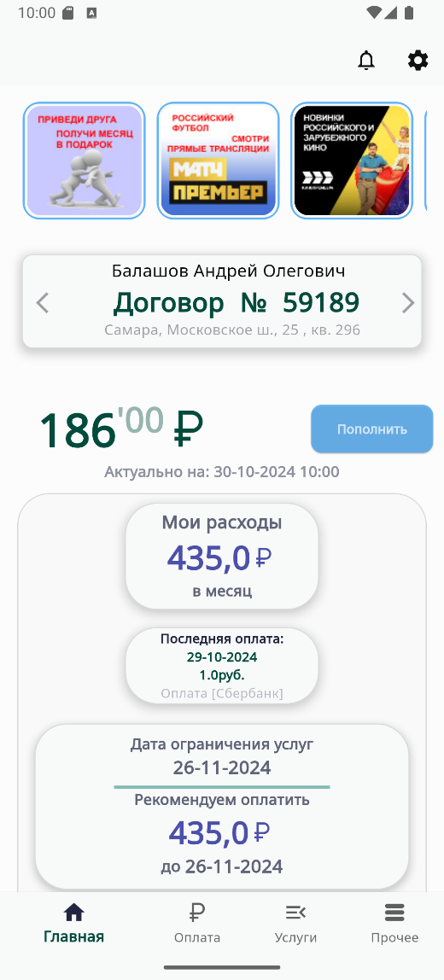 Home mono-contract | 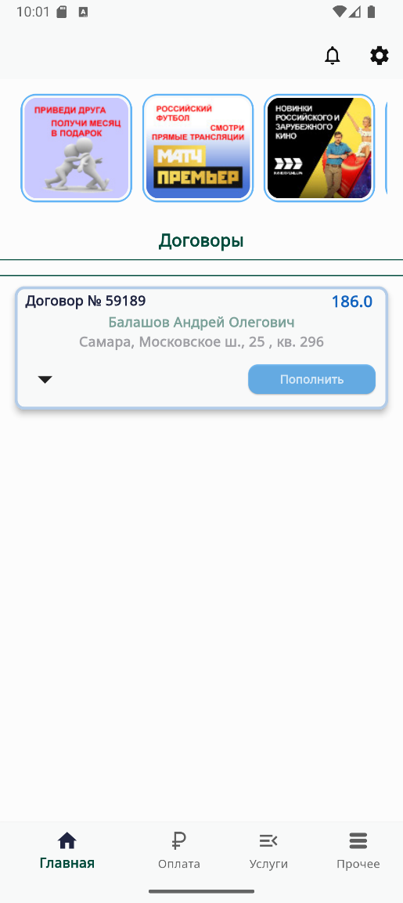 Home multi-contract
 | Проверка функции переключения "Много-договорной режим"
 | requirement:
 | Пользователь имеет возможность отображения нескольких договоров на главном экране
 | prerequisites:
 | Приложение установлено и доступно. Пользователь авторизован. Пользователь находится на экране "Настройки". Приложение находится в обычном режиме отображения договоров.
 | test-data:
 | Отсутствуют
 | steps:
 | 1. Нажать на кнопку "Много-договорной режим". 2. Нажать на кнопку возврата на предыдущую страницу. 3. Убедиться, что приложение перешло в режим "Много-договорной режим" (см. рис. Home multi-contract). 4. Нажать на иконку "Настройки". 5. Нажать на кнопку "Много-договорной режим". 6. Нажать на кнопку возврата на предыдущую страницу.
 | expected-result:
 | Приложение изменяет отображения раздела договора на главной странице
19 | summary: |  | Bug: В горизонтальном режиме отображения приложения диалоговое окно "Обновления токенов" не прокручивается вниз. | 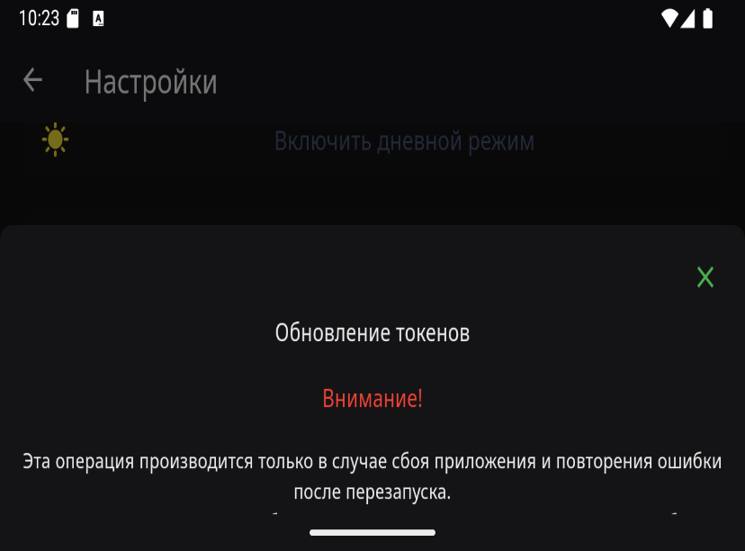 display 1280x720
 | Проверка функции "Удаление токенов"
 | requirement:
 | Пользователь, в случае программного сбоя, может вернуться к начальным настройкам
 | prerequisites:
 | Приложение установлено и доступно. Пользователь авторизован. Пользователь находится на экране "Настройки".
 | test-data:
 | Отсутствуют
 | steps:
 | 1. Нажать на кнопку "Удаление токенов". 2. В сплывающем диалоговом окне нажать на кнопку "Продолжить".
 | expected-result:
 | Приложение производит сброс настроек и возвращает пользователя на страницу "Аутентификация". После авторизации данные в настройках профиля сохраняются.
20 | summary: |  | Последний тест-кейс в разделе настройки
 | Проверка функции "Сброс системных настроек"
 | requirement:
 | Пользователь, в случае программного сбоя, может вернуться к начальным настройкам
 | prerequisites:
 | Приложение установлено и доступно. Пользователь авторизован. Пользователь находится на экране "Настройки".
 | test-data:
 | Отсутствуют
 | steps:
 | 1. Нажать на кнопку "Сброс системных настроек". 2. В сплывающем диалоговом окне нажать на кнопку "Продолжить".
 | expected-result:
 | Приложение производит сброс настроек и возвращает пользователя на страницу "Аутентификация". После авторизации данные в настройках профиля не сохраняются.
21 | summary:
 | Проверка прокрутки информационной ленты
 | requirement:
 | Пользователь может просмотреть акции на информационной ленте
 | prerequisites:
 | Приложение установлено и доступно. Пользователь авторизован. Пользователь находится на экране "Главная".
 | test-data:
 | Отсутствуют
 | steps:
 | 1. Свайпнуть вправо информационную ленту
 | expected-result:
 | Пользователь может успешно прокручивать информационную ленту и просматривать все доступные акции без каких-либо задержек или ошибок отображения.
22 | summary: |  | 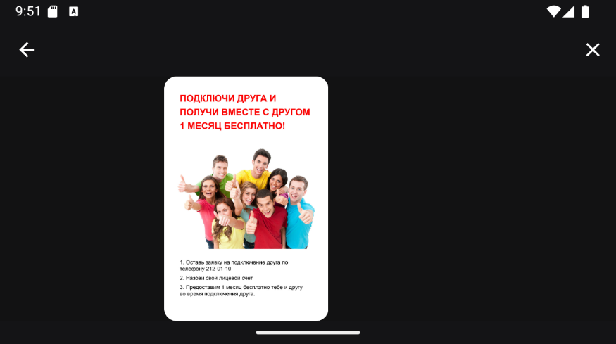 UI bug: отображение акции некорректно при горизонтальной ориентации телефона. display 1280x720
 | Проверка просмотра акций в информационной ленте
 | requirement:
 | Пользователь может просмотреть акции на информационной ленте
 | prerequisites:
 | Приложение установлено и доступно. Пользователь авторизован. Пользователь находится на экране "Главная".
 | test-data:
 | Отсутствуют
 | steps:
 | 1. Нажать на первую в списке иконку акции
 | expected-result:
 | Пользователь будет перенаправлен на страницу с подробной информацией об акции
23 | summary: |  | UI: добавить отображения просмотренных акциях. Синий контур вокруг иконки пропадает.
 | Проверка возможности переключения между акциями в окне с детальной информацией об акции
 | requirement:
 | Пользователь может просмотреть акции на информационной ленте
 | prerequisites:
 | Приложение установлено и доступно. Пользователь авторизован. Пользователь находится на экране "Главная".
 | test-data:
 | Отсутствуют
 | steps:
 | 1. Нажать на первую иконку акции в списке. 2. Провести пальцем влево. 3. Провести пальцем вправо.
 | expected-result:
 | Пользователь может успешно переключаться между акциями, просматривая детальную информацию о каждой акции
24 | summary:
 | Проверка возможности переключения между активными договорами на главном экране
 | requirement:
 | Пользователь может просматривать активные договоры на главном экране
 | prerequisites:
 | Приложение установлено и доступно. Пользователь авторизован. Добавлен договор. Пользователь находится на экране "Главная".
 | test-data:
 | Отсутствуют
 | steps:
 | 1. Нажать на окно "Договор". 2. Провести пальцем влево. 3. Провести пальцем вправо.
 | expected-result:
 | Пользователь может успешно переключаться между договорами
25 | summary: |  | Дополнительная проверка для тест-кейс 2
 | Проверка работы кнопки "+ Новый договор" на главном экране
 | requirement:
 | Пользователь может добавить новый договор
 | prerequisites:
 | Приложение установлено и доступно. Пользователь авторизован. Пользователь находится на экране "Главная".
 | test-data:
 | Отсутствуют
 | steps:
 | 1. Нажать на окно "Договор". 2. Провести пальцем влево. 3. Добавлен договор. 4. Нажать на кнопку "+ Новый договор"
 | expected-result:
 | Пользователя перенаправит на экран "Договоры"
26 | summary:
 | Проверка работы кнопки "Пополнить" на главном экране
 | requirement:
 | Пользователь может пополнить баланс договора
 | prerequisites:
 | Приложение установлено и доступно. Пользователь авторизован. Пользователь находится на экране "Главная".
 | test-data:
 | Отсутствуют
 | steps:
 | 1. Нажать на кнопку "Пополнить"
 | expected-result:
 | Пользователя перенаправит на экран "Оплата"
27 | summary: |  | Bug: Обновление информации не происходит сразу, только после: 1. Перезагрузка приложения 2. Переход на другую вкладку и обратно на главную (не всегда) Было выждано время (от 1-5 мин) Два видео bug pay, bug pay off/on Я так понимаю, что обновление происходит после повторного запроса информации с сервера, которое происходит только после пекрехода во вкладку Прочее - > Подключенные договоры -> возврат, появляется лого компании и прогружается Главная страница снова. Возможно стоит добавить повторный запрос раз в какое то время.
 | Проверка обновления информации об последней оплате
 | requirement:
 | Пользователь может иметь возможность просматривать информацию о последней оплате
 | prerequisites:
 | Приложение установлено и доступно. Пользователь авторизован. Пользователь находится на экране "Главная".
 | test-data:
 | Отсутствуют
 | steps:
 | 1. Нажать на кнопку "Пополнить" 2. Выбрать оплата через СБП 3. В графе сумма платежа указать "20" 4. Нажать на кнопку "Выбрать банк" 5. Выбрать ваш банк 6. Оплатить 20 рублей
 | expected-result:
 | После оплаты пользователь увидит изменения данных в графе "Последняя оплата"
28 | summary: |  | Крайне не очевидная функция, но полезная
 | Проверка работы поля "Дата ограничения услуг"
 | requirement:
 | Пользователь может пополнить баланс договора
 | prerequisites:
 | Приложение установлено и доступно. Пользователь авторизован. Пользователь находится на экране "Главная".
 | test-data:
 | Отсутствуют
 | steps:
 | 1. Нажать на поле "Дата ограничения услуг"
 | expected-result:
 | Пользователь должен быть перенаправлен на экран "Оплата"
29 | summary:
 | Проверка функции кнопки "Мои услуги"
 | requirement:
 | Пользователь может иметь возможность видеть подключенные услуги
 | prerequisites:
 | Приложение установлено и доступно. Пользователь авторизован. Пользователь находится на экране "Главная".
 | test-data:
 | Отсутствуют
 | steps:
 | 1. Нажать на область "Мои услуги"
 | expected-result:
 | Пользователь перенаправлен на экран "Услуги"
30 | summary: |  | Данная функция не реализована, но думаю была бы полезной
 | Просмотр подробной информации о подключенной услуге
 | requirement:
 | Пользователь должен иметь возможность просматривать детальную информацию о подключенной услуге
 | prerequisites:
 | Приложение установлено и доступно. Пользователь авторизован. Пользователь находится на экране "Главная".
 | test-data:
 | Отсутствуют
 | steps:
 | 1. Нажать на область "Мои услуги" 2. Нажать на тачбар с названием услуги
 | expected-result:
 | Пользователю предоставляется подробная информация о подключенной услуге
31 | summary: |  | Начало тестирования экрана "Оплата"
 | Пользователь может перейти на экран "Оплата"
 | requirement:
 | Пользователь может пополнить баланс договора
 | prerequisites:
 | Приложение установлено и доступно. Пользователь авторизован. Пользователь находится на экране "Главная".
 | test-data:
 | Отсутствуют
 | steps:
 | 1. Нажать на кнопку "Оплата"
 | expected-result:
 | Пользователь перейдет на экран "Оплата"
32 | summary:
 | Проверка возможности переключения между активными договорами на экране "Оплата"
 | requirement:
 | Пользователь должен иметь возможность выбрать договор для последующей оплаты
 | prerequisites:
 | Приложение установлено и доступно. Пользователь авторизован. Добавлено 2 договора. Пользователь находится на экране "Оплата".
 | test-data:
 | Отсутствуют
 | steps:
 | 1. Нажать на окно "Договор". 2. Провести пальцем влево. 3. Провести пальцем вправо.
 | expected-result:
 | Пользователь может успешно переключаться между договорами
33 | summary: |  |  | Bug с чатом: появляется почему то отдельным запущенным приложением в менеджере задач
 | Проверка работы кнопки "Оплата через СПБ" на экране "Оплата"
 | requirement:
 | Пользователь может пополнить баланс договора с помощью сервиса СПБ
 | prerequisites:
 | Приложение установлено и доступно. Пользователь авторизован. Добавлен договор. Пользователь находится на экране "Оплата".
 | test-data:
 | Отсутствуют
 | steps:
 | 1. Нажать на кнопку "Оплата через СПБ"
 | expected-result:
 | Пользователь перенаправлен на экран "Пополнение баланса"
34 | summary: |  | BUG: Тестовые данные 4 не проходят. Требуется ограничение по кол-ву вводимых сиволов до 12.
 | Проверка валидации строки ввода "Сумма платежа"
 | requirement:
 | Пользователь может пополнить баланс договора с помощью сервиса СПБ
 | prerequisites:
 | Приложение установлено и доступно. Пользователь авторизован. Добавлен договор. Пользователь находится на экране "Пополнение баланса".
 | test-data:
 | 1. Числа от 1 до 19. 2. "20,1" 3. "20.1.1" 4. Рандомное число имеющее 255+ символов. 5. "20-" и остальные математические знаки 6. "qwerty"
 | steps:
 | 1. Выбрать поле "Сумма платежа" 2. Вести данные test-data
 | expected-result:
 | На экране появится надпись "Ошибка. Сумма менее 20 руб."
35 | summary:
 | Проверка кнопок "1-3 мес." на экране "Пополнение баланса"
 | requirement:
 | Пользователь может пополнить баланс договора с помощью сервиса СПБ
 | prerequisites:
 | Приложение установлено и доступно. Пользователь авторизован. Добавлен договор. Пользователь находится на экране "Пополнение баланса".
 | test-data:
 | Отсутствуют
 | steps:
 | 1. Нажать на кнопку "1 мес." 2. Убедиться, что в поле "Сумма платежа" вставлена сумма услуги за один месяц. 3. Нажать на кнопку "2 мес." 4. Убедиться, что в поле "Сумма платежа" вставлена сумма услуги за два месяца. 5. Нажать на кнопку "3 мес." 6. Убедиться, что в поле "Сумма платежа" вставлена сумма услуги за три месяца.
 | expected-result:
 | В поле "Сумма платежа" отображается правильная сумма за услугу за указанные периоды
36 | summary:
 | Проверка работы кнопки "Выбрать банк" на экране "Пополнение баланса"
 | requirement:
 | Пользователь может пополнить баланс договора с помощью сервиса СПБ
 | prerequisites:
 | Приложение установлено и доступно. Пользователь авторизован. Добавлен договор. Пользователь находится на экране "Пополнение баланса".
 | test-data:
 | 500
 | steps:
 | 1. Выбрать поле "Сумма платежа". 2. Вести данные test-data. 3. Нажать на кнопку "Выбрать банк"
 | expected-result:
 | На экране появится окно "Список банков"
37 | summary: |  | На эмуляторе и на тестовом телефоне нет установленных банков, по этому требуется дополнительное тестирование оплаты на устройствах с предустановленными банками.
 | Проверка работы кнопки "Обновить" в окне "Список банков"
 | requirement:
 | Пользователь может пополнить баланс договора с помощью сервиса СПБ
 | prerequisites:
 | Приложение установлено и доступно. Пользователь авторизован. Добавлен договор. Пользователь находится в окне "Список банков".
 | test-data:
 | Отсутствуют
 | steps:
 | 1. Нажать на иконку "Обновить"
 | expected-result:
 | Приложение проведет повторную инициализацию банков, установленных на телефоне
38 | summary:
 | Проверка возможности изменить персональные данные на экране "Пополнение баланса"
 | requirement:
 | Пользователь может изменять персональные данные
 | prerequisites:
 | Приложение установлено и доступно. Пользователь авторизован. Добавлен договор. Пользователь находится на экране "Пополнение баланса".
 | test-data:
 | Отсутствуют
 | steps:
 | 1. Нажать на "Настройки -> Персональные данные"
 | expected-result:
 | Пользователя перенаправит на экран "Настройки", откуда можно попасть на экран "Настройка профиля"
39 | summary: |  | Сообщение: "Email не заполнен. Для получения чека на Email,необходимо установить его. Установить и изменить Email можно в" Во втором предложении отсутствует пробел после запятой. В версии 1.1.3 ошибка не устранена
 | Проверка корректного отображения диалогового поля на экране "Пополнение баланса"
 | requirement:
 | Пользователь должен иметь возможность получить чек об оплате на Email
 | prerequisites:
 | Приложение установлено и доступно. Пользователь авторизован. Добавлен договор. Персональные данные (Имя и Email) не заполнены. Пользователь находится на экране "Пополнение баланса".
 | test-data:
 | Отсутствуют
 | steps:
 | Отсутствуют
 | expected-result:
 | На экране "Пополнение баланса" в диалоговом окне появится предупреждение об отсутствии заполненного Email.
40 | summary: |  | Сообщение: "Чек будет отправлен на Email: test@test.test. Установить и изменить Email можно в"
 | Проверка корректного отображения диалогового поля на экране "Пополнение баланса"
 | requirement:
 | Пользователь должен иметь возможность получить чек об оплате на Email
 | prerequisites:
 | Приложение установлено и доступно. Пользователь авторизован. Добавлен договор. Персональные данные (Имя и Email) заполнены. Пользователь находится на экране "Пополнение баланса".
 | test-data:
 | Отсутствуют
 | steps:
 | Отсутствуют
 | expected-result:
 | На экране "Пополнение баланса" в диалоговом окне будет сообщение на какой Email будет отправлен чек
41 | summary: |  | Активные ссылки телефон и Email нет смысла тестировать, так как это стандартный функционал Android. Отдельные тест-кейсы под них не будет. Последний тест-кейс для экрана "Оплата".
 | Проверка работы кнопки "Оплата в офисе" на экране "Оплата"
 | requirement:
 | Пользователь должен иметь возможность получить информацию о компании
 | prerequisites:
 | Приложение установлено и доступно. Пользователь авторизован. Добавлен договор. Пользователь находится на экране "Оплата".
 | test-data:
 | Отсутствуют
 | steps:
 | 1. Нажать на кнопку "Оплата в офисе"
 | expected-result:
 | Пользователь перенаправлен на экран "Наши контакты"
42 | summary: |  | Начало серий тест-кейсов экрана "Услуги"
 | Проверка работы кнопки экрана "Услуги"
 | requirement:
 | Пользователь должен иметь возможность просматривать детальную информацию о подключенной услуге
 | prerequisites:
 | Приложение установлено и доступно. Пользователь авторизован. Добавлен договор. Пользователь находится на экране "Главная".
 | test-data:
 | Отсутствуют
 | steps:
 | 1. Нажать на кнопку "Услуги"
 | expected-result:
 | Пользователь перенаправлен на экран "Услуги"
43 | summary:
 | Проверка возможности переключения между активными договорами на экране "Услуги"
 | requirement:
 | Пользователь должен иметь возможность просматривать детальную информацию о подключенной услуге
 | prerequisites:
 | Приложение установлено и доступно. Пользователь авторизован. Добавлено 2 договора. Пользователь находится на экране "Услуги".
 | test-data:
 | Отсутствуют
 | steps:
 | 1. Нажать на окно "Договор". 2. Провести пальцем влево. 3. Провести пальцем вправо.
 | expected-result:
 | Пользователь может успешно переключаться между договорами
44 | summary: |  | Следующий тест-кейс связан с UI. Цветовое отображение в информационном поле "Список подключенных услуг", "Баланс на хх-хх-хххх:", "после списания"

 | requirement:

 | prerequisites:

 | test-data:

 | steps:

 | expected-result:

45 | summary: |  | Тест-кесы экрана "Прочее"
 | Проверка работы кнопки "Прочее"
 | requirement:
 | Пользователь должен иметь доступ к функциям управления договорами, отчетами, техподдержкой и контактной информацией (некорректное требование, лучше переписать)
 | prerequisites:
 | Приложение установлено и доступно. Пользователь авторизован. Добавлен договор. Пользователь находится на экране "Главная".
 | test-data:
 | Отсутствуют
 | steps:
 | 1. Нажать на кнопку "Прочее"
 | expected-result:
 | Пользователь перенаправлен на экран "Прочее"
46 | summary:
 | Проверка работы кнопки "Подключённые договоры"
 | requirement:
 | Пользователь может просмотреть информацию о подключенных договорах
 | prerequisites:
 | Приложение установлено и доступно. Пользователь авторизован. Добавлен договор. Пользователь находится на экране "Прочее".
 | test-data:
 | Отсутствуют
 | steps:
 | 1. Нажать на кнопку "Подключенные договоры"
 | expected-result:
 | Пользователя перенаправит на экран "Договоры", где собрана информация о добавленных договорах
47 | summary: |  | Проврка функциональности экрана "Договоры" см тест-кейс 2 (протестирована страница Договор")
 | Проверка работы кнопки "+"
 | requirement:
 | Пользователь может добавить новый договор
 | prerequisites:
 | Приложение установлено и доступно. Пользователь авторизован. Пользователь находится на экране "Договоры".
 | test-data:
 | Отсутствуют
 | steps:
 | 1. Нажать на кнопку "+"
 | expected-result:
 | Пользователя перенаправит на экран "Договор"
48 | summary: |  | Bug: при возврате с экрана "Договоры", приложение перезагружается, показывает главную страницу, но при этом актив кнопка "Прочее". В версии 1.1.3 баг не устранен
 | Проверка работы функции "Отсоединить"
 | requirement:
 | Пользователь может удалять добавленные договоры
 | prerequisites:
 | Приложение установлено и доступно. Пользователь авторизован. Добавлен договор. Пользователь находится на экране "Договоры".
 | test-data:
 | Отсутствуют
 | steps:
 | 1. Нажать на кнопку ":" (троеточие) напротив "Договор №" 2. В сплывающем окне нажать на кнопку "Отсоединить" 3. Нажать на кнопку возврата
 | expected-result:
 | Выбранный договор будет удален из списка, а также не будет отображаться на главной странице
49 | summary:
 | Проверка удаления единственного активного договора
 | requirement:
 | Пользователь может удалять добавленные договоры
 | prerequisites:
 | Приложение установлено и доступно. Пользователь авторизован. Добавлен 1 договор. Пользователь находится на экране "Договоры".
 | test-data:
 | Отсутствуют
 | steps:
 | 1. Нажать на кнопку ":" (троеточие) напротив "Договор №" 2. В сплывающем окне нажать на кнопку "Отсоединить"
 | expected-result:
 | Пользователя перенаправит на страницу "Присоединение договора"
50 | summary:
 | Проверка работы кнопки "Отчеты по звонкам"
 | requirement:
 | Пользователь может иметь возможность получить отчет по звонкам
 | prerequisites:
 | Приложение установлено и доступно. Пользователь авторизован. Добавлен договор. Пользователь находится на экране "Прочее".
 | test-data:
 | Отсутствуют
 | steps:
 | 1. Нажать на кнопку "Отчеты по звонкам"
 | expected-result:
 | Пользователя перенаправит на экран "Отчет по звонкам"
51 | summary:
 | Проверка вкладки "Текущий месяц" на экран "Отчет по звонкам"
 | requirement:
 | Пользователь может иметь возможность получить отчет по звонкам
 | prerequisites:
 | Приложение установлено и доступно. Пользователь авторизован. Добавлен договор. Пользователь находится на экране "Отчет по звонкам".
 | test-data:
 | Отсутствуют
 | steps:
 | 1. Нажать на вкладку "Текущий месяц"
 | expected-result:
 | Пользователь получит информацию о звонках, соверщенных за текущий месяц
52 | summary:
 | Проверка вкладки "Предыдущий месяц" на экран "Отчет по звонкам"
 | requirement:
 | Пользователь может иметь возможность получить отчет по звонкам
 | prerequisites:
 | Приложение установлено и доступно. Пользователь авторизован. Добавлен договор. Пользователь находится на экране "Отчет по звонкам".
 | test-data:
 | Отсутствуют
 | steps:
 | 1. Нажать на вкладку "Предыдущий месяц"
 | expected-result:
 | Пользователь получит информацию о звонках, совершенных за предыдущий месяц
53 | summary: |  | Точно проверить не могу, так как нет совершенных звонков, следовательно ничего не скачивает
 | Проверка функции скачивания отчета по совершенным звонкам
 | requirement:
 | Пользователь может иметь возможность скачать отчет по звонкам
 | prerequisites:
 | Приложение установлено и доступно. Пользователь авторизован. Добавлен договор. Пользователь находится на экране "Отчет по звонкам".
 | test-data:
 | Отсутствуют
 | steps:
 | 1. Нажать на кнопку скачивания в поле "Отчет по совершенным звонкам"
 | expected-result:
 | Пользователь сможет скачать на телефон отчет
54 | summary: |  | Чат открывается отдельным приложением
 | Проверка работы кнопки "Чат с техподдержкой"
 | requirement:
 | Пользователь может обратиться в техподдержку
 | prerequisites:
 | Приложение установлено и доступно. Пользователь авторизован. Добавлен договор. Пользователь находится на экране "Прочее".
 | test-data:
 | Отсутствуют
 | steps:
 | 1. Нажать на кнопку "Чат с техподдержкой"
 | expected-result:
 | Пользователя перенаправит на экран чата
55 | summary:
 | Проверка работы кнопки "Наши контакты"
 | requirement:
 | Пользователь должен иметь возможность получить информацию о компании
 | prerequisites:
 | Приложение установлено и доступно. Пользователь авторизован. Добавлен договор. Пользователь находится на экране "Прочее".
 | test-data:
 | Отсутствуют
 | steps:
 | 1. Нажать на кнопку "Наши контакты"
 | expected-result:
 | Пользователя перенправит на экран "Наши контакты"
56 | summary:
 | Просмотр информации о договоре на главной странице в режиме "Много-договорный режим"
 | requirement:
 | Пользователь имеет возможность отображения нескольких договоров на главном экране
 | prerequisites:
 | Приложение установлено и доступно. Пользователь авторизован. Добавлен 1 договор. Пользователь находится на экране "Главная".
 | test-data:
 | Отсутствуют
 | steps:
 | 1. Нажать на кнопку "стрелка вниз" в области активного договора
 | expected-result:
 | Пользователь сможет просмотреть информацию о стоимости услуг, рекомендации к оплате и дату ограничения услуг
57 | summary:
 | Пополнение баланса с помощью оплаты через QR-code
 | requirement:
 | Пользователь имеет возможность пополнить баланс договора с помощью другого устройства
 | prerequisites:
 | Приложение установлено и доступно. Пользователь авторизован. Добавлен 1 договор. Пользователь находится на экране "Оплата через СБП".
 | test-data:
 | Отсутствуют
 | steps:
 | 1. Нажать на кнопку "Показать QR"
 | expected-result:
 | На экране появляется QR-code для пополнения баланса
58 | summary:

 | requirement:

 | prerequisites:

 | test-data:

 | steps:

 | expected-result:

59 | summary:

 | requirement:

 | prerequisites:

 | test-data:

 | steps:

 | expected-result:

